1.IDENTIFICACION
INFORMACIÓN GENERAL |  | INFORMACIÓN DEL ESTUDIO RESPECTIVO
 |  | NODO NÚMERO |  |  |  |  | 57083
 |  | INFORME NÚMERO |  |  |  |  | 1681
CONTRATISTA | UNIÓN TEMPORAL MOVILIDAD 2014 | ORDEN DE TRABAJO No. |  |  |  |  | PROGRAMACION BASICA
 |  | FECHA DE LA ORDEN DE TRABAJO |  |  |  |  | -
 |  | FECHA DE LA TOMA DE INFORMACIÓN |  |  |  |  | 090914
 |  | DÌA DE LA SEMANA
OBJETO DEL CONTRATO | REALIZAR LA TOMA DE INFORMACIÓN DE CAMPO, COMO INSUMO DEL PROGRAMA DE MONITOREO, SEGUIMIENTO Y PLANEACIÓN DEL TRÁNSITO Y EL TRANSPORTE DE BOGOTA D.C | TIPO DE ESTUDIO |  |  |  |  | VOLÚMENES POR TIPO DE VEHÍCULO DISCRIMINANDO CAMIONES
 |  | NOMBRE DEL ARCHIVO |  |  |  |  | 57083_AC_60A_S_X_KR_19C_140909_VOL.xlsx
 |  | CÓDIGO DEL ESTUDIO |  |  |  |  | VOL
 |  | LUGAR DE LA TOMA DE INFORMACIÓN
NÚMERO DE CONTRATO | 2072-2013 | COORDENADA X |  |  |  |  | LONGITUD
 |  | COORDENADA Y |  |  |  |  | LATITUD

FECHA DE INICIO DEL CONTRATO | 22-01-2014 | PROFESIONALES RESPONSABLES
 |  | CONSULTOR (DIRECTOR) |  |  |  |  | ING. MSC. SANDRA LUCIA NAVAS TEQUIA
 |  | CONSULTOR (COORDINADOR GENERAL) |  |  |  |  | ING. MSC. LUIS FERNANDO RUBIANO BARRERO
INTERVENTORÍA | UNIVERSIDAD NACIONAL DE COLOMBIA | CONSULTOR (EXPERTO EN TRÁNSITO Y TRANSPORTE) |  |  |  |  | ING. ESP. DIANA PAOLA PARADA
 |  | CONSULTOR (ING ANÀLISIS) |  |  |  |  | ING. JUAN MANUEL VILLAMARÍN
 |  | INTERVENTORÍA (DIRECTOR) |  |  |  |  | ING. MSC. ARTURO ZARATE
 |  | INTERVENTORÍA (ESPECIALISTA) |  |  |  |  | ING. MSC. WILLIAM CASTRO
 |  | INTERVENTORÍA (RESIDENTE) |  |  |  |  | ING. JOSÉ EDWIN TORRES
OBJETO DEL CONTRATO | INTERVENTORÍA TÉCNICA, ADMINISTRATIVA Y FINANCIERA PARA LA TOMA DE INFORMACIÓN DE CAMPO COMO INSUMO DEL PROGRAMA DE MONITOREO, SEGUIMIENTO Y PLANEACIÓN DEL TRÁNSITO Y TRANSPORTE DE BOGOTÁ D.C. | SUPERVISOR SECRETARIA MOVILIDAD |  |  |  |  | ING. FABIAN GONZALEZ

 |  | VERSIONES DEL ESTUDIO
 |  | NÚMERO |  | FECHA | OBSERVACIONES
NÚMERO DE CONTRATO | 2072-2013 | Versión 0 |  | 22/09/2014
 |  | Versión 0 |  | 15/10/2014 | SE ATENDIERON LAS OBSERVACIONES DE INTERVENTORÍA ENVIADAS EN COMUNICADO FI-INT-CMTTUB14-573-14, SE DA RESPUESTA MEDIANTE RADICADO ICV-187-C-990. Se revisó el volumen vehicular para el acceso 3, los automóviles del periodo de 17:45-18:00 (celda g183) y el volumen de articulados para el acceso 3 en el periodo de 16:45- 17:00 (celda l179), donde no se evidencia una causa aparente que justifique los cambios, los datos registrados corresponden al comportamiento de la intersección.
 |  | Versión 1
FECHA DE INICIO DEL CONTRATO | 21-01-2014 | Versión 2

 |  | DESCRIPCIÓN DE LA TOMA DE INFORMACIÓN
 |  | TIPO DE VEHÍCULO | FACTOR DE EQUIVALENCIA | MOVIMIENTOS AFORADOS |  |  | No. DE PERÍODOS | HORA
ESQUEMA |  |  |  | ACCESO | LENTA | RÁPIDA | HORARIO DEL PERÍODO No. 1 | 05:00-13:00
 |  | L | 1 | NORTE | 1 |  | HORARIO DEL PERÍODO No. 2 | 13:00-21:00
 |  | C | 2 | SUR | 2 |  | HORARIO DEL PERÍODO No. 3
 |  |  |  | OCCIDENTE | 3 |  | No. DE HORAS TOMADAS | 16
 |  | BT | 2 | ORIENTE | 4 |  | HORARIO DE LA TOMA DE INFORMACIÓN | 05:00-21:00
 |  | B | 2 |  |  |  | No. DE EQUIPOS UTILIZADOS | 10
 |  |  |  | OBSERVACIONES DE LA TOMA DE INFORMACIÒN
 |  | AL | 2 | OBSERVACION |  |  |  |  | ACCESO
 |  | AT | 2.5 | DESDE LAS 06:00 HASTA LAS 07:00 AUMENTA VOLUMEN DE ESPECIALES POR PASO DE VEHICULOS ESCOLARES |  |  |  |  | NORTE
 |  | BA | 2.5 | A LAS 12:15 AUMENTA EL VOLUMEN DE ESPECIALES POR PASO DE VEHICULOS ESCOLARES |  |  |  |  | NORTE
 |  | ESP | 2 | DESDE LAS 18:15 HASTA LAS 18:45 AUMENTA VOLUMEN DE ESPECIALES POR PASO DE VEHICULOS ESCOLARES |  |  |  |  | NORTE
 |  | INT | 2 | DESDE LAS 11:45 A 12:00 PASA POR EL PUNTO UNA CARAVANA DE BICICLETAS |  |  |  |  | SUR
 |  | C2P | 2.5 | DESDE LAS 10:39 HASTA LAS 11:05 SE PRESENTA CONGESTIÓN DEBIDO A CHOQUE VEHICULAR |  |  |  |  | ORIENTE
 |  | C2G | 2.5 | DESDE LAS 18:15 HASTA LAS 18:45 AUMENTA VOLUMEN DE ESPECIALES POR PASO DE VEHICULOS ESCOLARES |  |  |  |  | ORIENTE
 |  | C3 | 2.5
 |  | C4 | 2.5
 |  | C5 | 2.5
 |  | C6 | 2.5
 |  | >C6 | 2.5
 |  | M | 0.5
 |  | BIC | 0.3

 |  | ANALISIS PUNTUAL
 |  | LA INTERSECCIÓN DE LA AVENIDA CALLE 60 SUR (AVENIDA BOYACÁ) CON AVENIDA CARRERA 19C (AVENIDA CIUDAD VILLAVICENCIO) SE ENCUENTRA UBICADA EN EL SECTOR SUROESTE DE LA CIUDAD EN LA LOCALIDAD DE TUNJUELITO. LA AVENIDA CALLE 60 SUR PERMITE LA CIRCULACIÓN EN SENTIDO NORTE-SUR Y VICEVERSA Y ESTÁ CONFORMADA POR DOS CALZADAS PARA TRÁFICO MIXTO (INCLUYE TPC), CON TRES CARRILES DE CIRCULACIÓN CADA UNA. EL PASO DE ESTA VÍA POR LA INTERSECCIÓN ES SOBRE NIVEL A LA AVENIDA CARRERA 19C. LA AVENIDA CARRERA 19C ESTÁ CONFORMADA POR DOS CALZADAS PARA TRÁFICO MIXTO (INCLUYE TPC) CADA UNA CON DOS CARRILES, Y DOS CALZADAS EXCLUSIVA PARA LOS BUSES DEL SISTEMA TRANSMILENIO, PERMITEN LA CIRCULACIÓN EN SENTIDO ESTE-OESTE Y VICEVERSA. EL VOLUMEN TOTAL AFORADO DURANTE EL DÍA MARTES 09 DE SEPTIEMBRE DE 2014 FUE DE 118.042 VEHÍCULOS MIXTOS, COMPUESTOS DE LA SIGUIENTE MANERA: EL 44,1% CORRESPONDE A VEHÍCULOS LIVIANOS, EL 31,6% A MOTOS, EL 12,5% A TRANSPORTE PÚBLICO COLECTIVO Y EL 9,8% A VEHÍCULOS DE CARGA. LOS PERÍODOS DE MÁXIMA DEMANDA SE PRESENTAN ENTRE LAS 06:00 Y LAS 07:00 HORAS, Y ENTRE LAS 17:30 Y 18:30 HORAS. LA HORA PICO TOTAL DE LA INTERSECCIÓN SE REGISTRA ENTRE LAS 06:00 Y 07:00 HORAS, PERIODO EN EL QUE SE MOVILIZA UN TOTAL DE 11.718 VEHÍCULOS MIXTOS, DE LOS CUALES EL 49,7% CORRESPONDE A MOTOS, EL 31,9% A VEHÍCULOS LIVIANOS, 10,6% A TRANSPORTE PUBLICO COLECTIVO Y MASIVO, EL 4,0% A TRANSPORTE DE CARGA Y FINALMENTE EL 3,9% A BICICLETAS.

 |  | REGISTRO FOTOGRÁFICO
 |  | 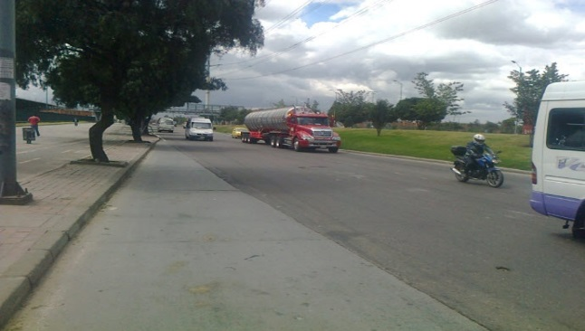 |  |  |  |  | 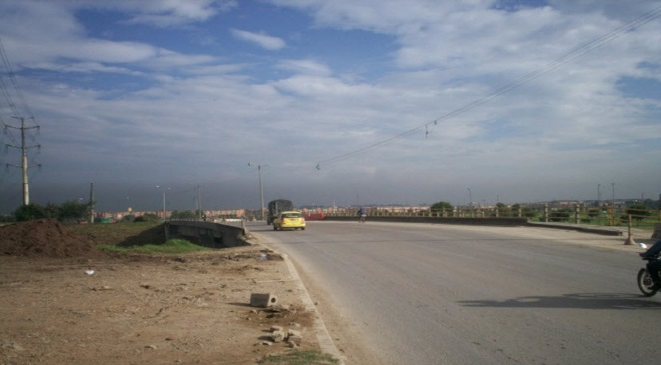

 |  | ACCESO NORTE |  |  |  |  | ACCESO SUR

 |  | 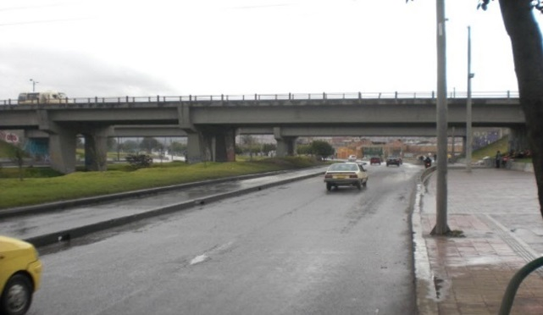 |  |  |  |  | 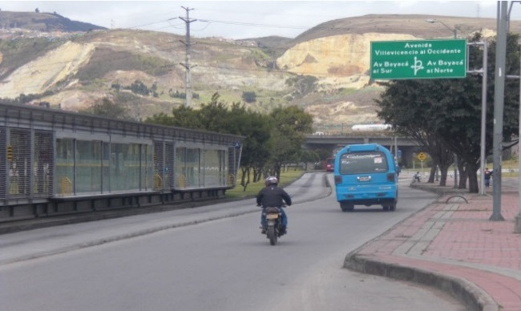

 |  | ACCESO OCCIDENTE |  |  |  |  | ACCESO ORIENTE

